关系图
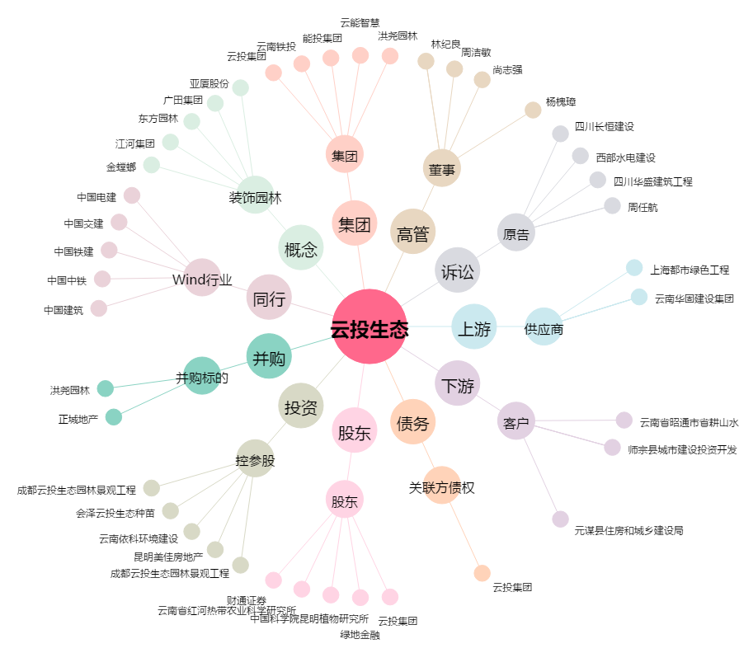
云投生态[002200.SZ] - 关系概览图

